2018_09_data
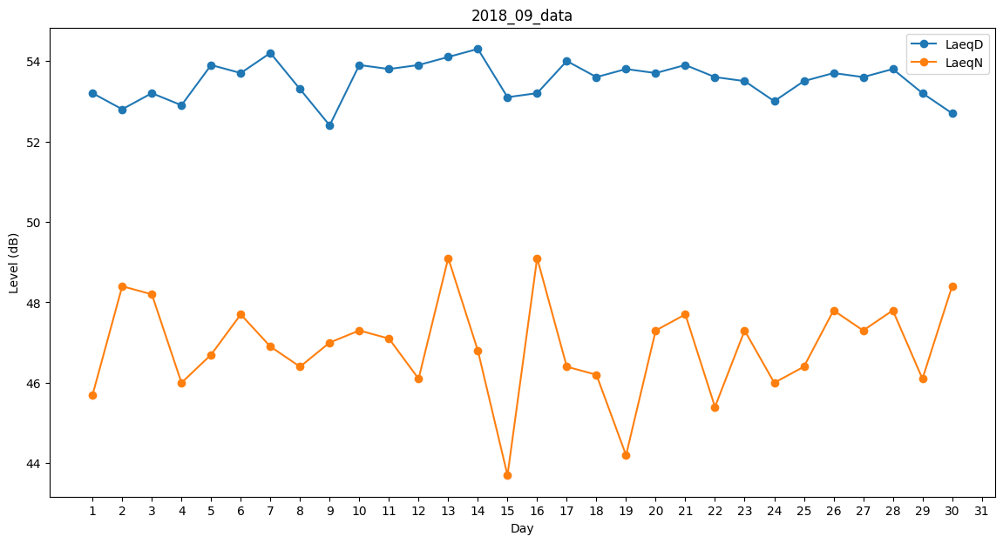
Day | LaeqD | LaeqN
1 | 53.2 | 45.7
2 | 52.8 | 48.4
3 | 53.2 | 48.2
4 | 52.9 | 46
5 | 53.9 | 46.7
6 | 53.7 | 47.7
7 | 54.2 | 46.9
8 | 53.3 | 46.4
9 | 52.4 | 47
10 | 53.9 | 47.3
11 | 53.8 | 47.1
12 | 53.9 | 46.1
13 | 54.1 | 49.1
14 | 54.3 | 46.8
15 | 53.1 | 43.7
16 | 53.2 | 49.1
17 | 54 | 46.4
18 | 53.6 | 46.2
19 | 53.8 | 44.2
20 | 53.7 | 47.3
21 | 53.9 | 47.7
22 | 53.6 | 45.4
23 | 53.5 | 47.3
24 | 53 | 46
25 | 53.5 | 46.4
26 | 53.7 | 47.8
27 | 53.6 | 47.3
28 | 53.8 | 47.8
29 | 53.2 | 46.1
30 | 52.7 | 48.4

